Sheet1
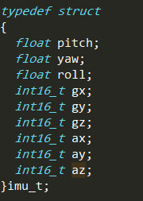
上位机(raspberry) ------->下位机(stm32)
 |  |  |  |  | 帧头 | 帧头 | 标志位 | tx[0] | tx[1] | tx[2] | tx[3] | 校验
tag=‘s’,下位机调速，”speed“ |  |  |  |  | oxff | 0xfe | ‘s’ | motorA_H8 | motorA_L8 | motorB_H8 | motorB_L8 | 异或校验 | 共8字节
tag=‘e’,下位机反馈左右电机速度 m/s、 |  |  |  |  | oxff | 0xfe | ‘e’ | 0x00 | 0x00 | 0x00 | 0x00 | 0x00 | 共8字节
tag=‘u’,下位机反馈imu信息 |  |  |  |  | oxff | 0xfe | ‘i’ | 0x00 | 0x00 | 0x00 | 0x00 | 0x00 | 共8字节

下位机(stm32) -------> 上位机(raspberry) |  |  |  |  | 待定
下位机收到tag=‘ e’后，反馈速度数据，测量的电机原始速度(m/s)被*1000再加5000后再分高低8位传输
帧头 | 帧头 | 标志位 | tx[0] | tx[1] | tx[2] | tx[3] | 校验 | 共88字节
0xff | 0xfc | ‘e’ | motorA_H8 | motorA_L8 | motorB_H8 | motorB_L8 | 异或校验

下位机收到tag=‘i’后，下位机将imu的原始数据(单位 m)*1000，然后分别分为高、低八位打包，通过串口传输。
帧头 | 帧头 | 标志位 | tx[0] | tx[1] | tx[2] | tx[3] | tx[4] | tx[5] | tx[6] | tx[7] | tx[8] | tx[9] | tx[10] | tx[11] | tx[12] | tx[13] | tx[14] | tx[15] | tx[16] | tx[17] | tx[18] | 共22字节
0xff | 0xfe | ‘i’ | pitch_H8 | pitch_L8 | yaw_H8 | yaw_L8 | roll_H8 | roll_L8 | gx_H8 | gx_L8 | gy_H8 | gy_L8 | gz_H8 | gz_L8 | ax_H8 | ax_L8 | ay_H8 | ay_L8 | az_H8 | az_L8 | 异或校验

注：1、所有校验位只校验数据位；0xff,0xfe,tag不参与校验,Define：A:左；B:右
2、波特率：115200
3、上位机下发的左右轮速度在原始基础上乘以1000，然后再加上5000，最后分为高低8位传输的。这么做的目的是为了防止在串口传输时传输负数。（小车的速度范围是[-5,+5] m/s）之间
4、motorA_H8 motorA_L8 motorB_H8 motorB_L8 （这里传输时已经乘以1000 并加上5000了，所以下位机结算时需要减去5000,然后除以1000，之后才是每个轮子是多少m/s）
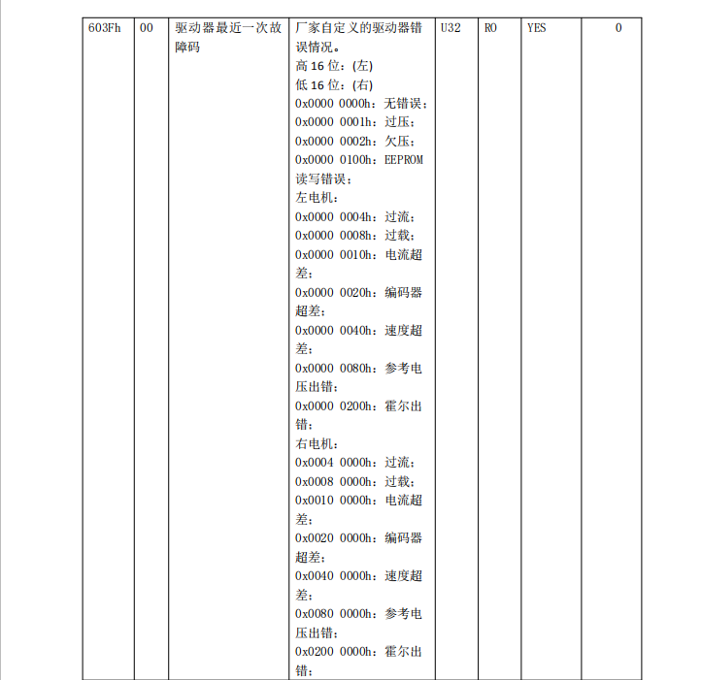
5、左右电机温度（摄氏度）：手册提供的范围是：0-1200度，直接分高低8位置传输,上位机接收后需要除以0.10，才是真正的摄氏度。
6、左右电机速度（m/s）：将原始的速度值乘以1000，然后再加上5000后，分高低8位传输。 乘以的目的是保证小数，加上的目的是保证为正数
7、电机和驱动器状态：见右边，驱动器一共使用32bit表示状态。因此，传输的时候将这32bit分为4个字节传输。其中State_L_H8,State_L_L8,State_R_H8,State_R_L8,分别代表的是这32bit的 24-32、16-24、8-16、0-8 bit。

8、stm32单片机和上位机进行的串口通信采用的是问答式，上位机发送查询命令后，stm32单片机立马反馈数据，反馈的数据尽量是最新的姿态数据。stm32单片机采集关于imu topic的9个数据，在传输时，全部+200,在都乘以1000，然后分为高低8位，按照通信数据格式传输。

